使い方
！！！注意！！！
★ ブックを「共有」にするとアップデートリストは正常に作成できません。
★ 配信環境の追加や削除の際、Sheet[LIST]とSheet[UPDATEモジュール一覧]を修正してください。
 |  |  |  | 参考
 |  |  |  | \\cs.dir.co.jp\document\共通エリア\bifisv02a\HN_CMN_PRO_2\証券システム開発第一部・第二部\WB3\ledger\90.その他\【WB4】システム内のコード・ID・ユーザ名に関するルール_v1.6.xlsx

■アップデートリスト作成方法
 | １． |  | 必要事項を記載する
 | ２． |  | [アップデートリスト作成]ボタンをクリックする

記載がすべて完了したら、クリック！！

各フェーズのアクションごとに項目を記載
[No] 記載
[ディレクトリ] 記載
tarファイルにアーカイブする際指定するパス
[File名] 記載
[Size] 記載
[TimeStamp] 記載
[修正区分] 選択

[サーバー] 選択
[配信環境] 選択
"○"を付けた環境に対してUPDATEリストが生成される。
APやPRなど、各サーバーで同期をとる必要があるファイルについて、対象を選択する。

[ディレクトリ] 選択
UPDATE配信区分のプルダウンは選択したサーバー毎に変動する

■配信環境の変更（追加）
 | １． |  | Sheet[UPDATEモジュール一覧] [配信環境]に列を追加する
 | ２． |  | [名前ボックス]に「IN_配信環境」を入力したとき、追加した列が含まれていることを確認する
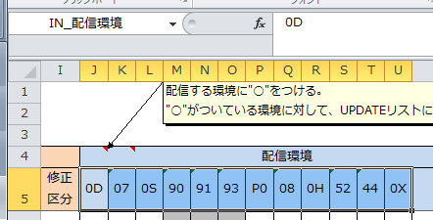

 | ３． |  | Sheet[LIST] [コード]、[シート名]に項目を追加する
 | ４． |  | [名前ボックス]に「CODE_SHTNAME」を入力したとき、追加した項目が含まれていることを確認する
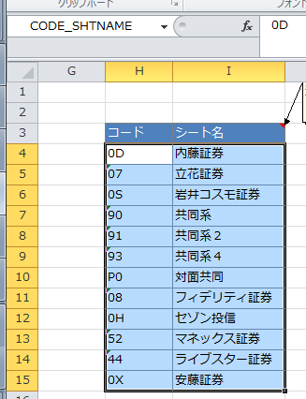

■BATCH資源 P0環境へのHULFT、WOLF資源アップデート時のアラート機能（追加）
 | 1 | ． | Sheet[UPDATEモジュール一覧] 「サーバ」列で「BATCH_WOLF」または 「BATCH_HULFT」を選択
 | 2 | . | 「UP区分」列で「通常」を選択 または 未選択
 | 3 | . | 「P0」列で〇を選択
 | 4 | . | 当該行のA～J列が黄色くなる。⇒日曜以外は緊急アップデートしなければならないので、通常アップデートで間違いないか、再度確認すること！
 |  | 背景
 |  | P0環境の例外として、対面会社用のHULFTあるいはWOLFをアップデートする場合は、/mq1/wb3plate/ではなく、/mq1/wbrk3/ に上げなければならない。（＝90環境と同じく日曜以外は緊急アップデートしなければならない）
 |  | UPDATEリスト作成の段階で上記の制約に注意を促し、アップデートミスのリスクを減らすため、仕様を追加・変更した。
2025/2/6 DIR富田
リテラクレア対面ネット導入において、HULFT登録及び、WOLFDBのUPDATEを行う際に、/mq1/wb3plate/にアップデートを行った。/mq1/wb3plate/にアップデートした資源を用いて、HULFT登録及びWOLFDBを更新したが不都合は発生しなかった。部内に広く確認を行ったが、「P0環境の例外として、対面会社用のHULFTあるいはWOLFをアップデートする場合は、/mq1/wb3plate/ではなく、/mq1/wbrk3/ に上げなければならない」理由を知るものはおらず、実際の作業でも不都合は生じなかったため「対面会社用のHULFTあるいはWOLFをアップデート先は、/mq1/wb3plate/」で問題ないことが分かった。
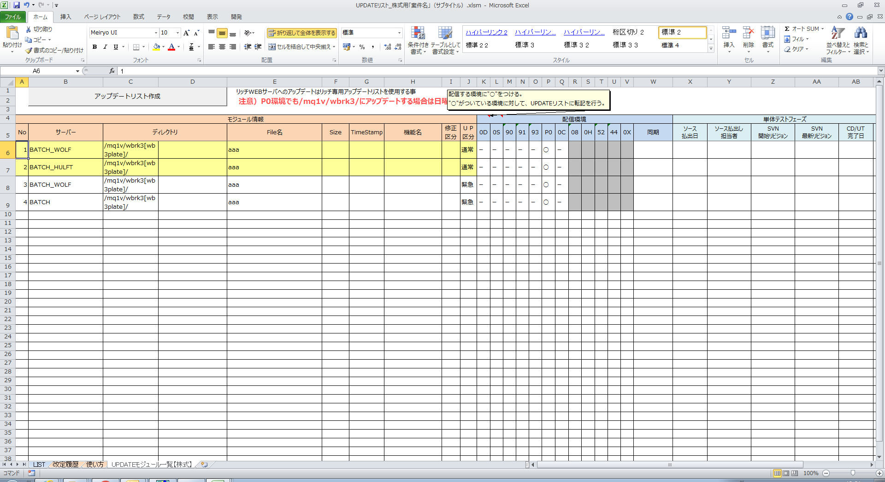

NEW![UP区分]
通常 or 緊急
NEW!
[サーバー] BATCH_WOLF or BATCH_HULFT を選択 かつ
[UP区分] 通常を選択 or 未選択 かつ
[配信環境] P0 を選択した場合、
該当の行が黄色くなる

NEW![サーバ] 選択
・BATCH_WOLF
・BATCH_HULFT
を追加

